Ref
BÀI VIẾT ĐÂY NHA | Link check Q1 Q2 | Đọc bài lậu | Cách tra tạp chí
ARTICLE NAME | AUTHOR & YEAR | QUANTATIVE (Q1; Q2) | DATA & METHOD | OBJECTIVE | CONCLUSION | LINK
Predicting Fraudulent Claims in Automobile Insurance Automobile Insurance | G.Kowshalya, Research Scholar, Department of Computer Science, Government Arts College Udumalpet. Dr.M.Nandhini, Assistant Professor, Department of Computer Science, Government Arts College, Udumalpet. | Proceedings of the International Conference on Inventive Communication and Computational Technologies, ICICCT 2018 | *Data: (1) “Strategies for Detecting Fraudulent Claims in the Automobile Insurance Industry”, European Journal of Operational Research 176 565-583,2017 (2) “Machine Learning Algorithms for Document Clustering and Fraud Detection”, IEEE International Conference on Data Science and Engineering (ICDSE), 2016 (3) “A Model for the Detection of Insurance Fraud”, The Geneva Papers on Risk and Insurance Vol 25. No.4 517- 538, October 2000 *Method: The algorithms Random forest, J48 and Naïve Bayes. | Phát hiện gian lận trong bảo hiểm phụ thuộc nhiều vào kiểm toán và kiểm tra chuyên gia. Việc tiếp cận gian lận bằng cách thủ công dẫn đến chi phí và không hiệu quả cao hơn. Hơn nữa, cần phải phát hiện gian lận sớm hơn nhiều so với việc thanh toán yêu cầu. Kỹ thuật đào dữ liệu là một phương pháp quan trọng thường được sử dụng để chống lại các yêu cầu gian lận. Các yêu cầu đáng nghi ngờ được phát hiện kịp thời nhờ vào các kỹ thuật đào dữ liệu và học máy, do đó, giảm thiểu tổn thất kinh tế cho cả công ty bảo hiểm và người góp phần. Dự đoán yêu cầu gian lận có thể tiếp cận bằng cách sử dụng kỹ thuật phân loại. | Các bộ phân loại này có thể được sử dụng tốt hơn để dự đoán gian lận trong bảo hiểm và phần trăm số tiền phí. Hạn chế của công việc này là lượng dữ liệu đào tạo được sử dụng là không đủ, vì các công ty bảo hiểm giữ thông tin về khách hàng và yêu cầu một cách riêng tư. Nhiều công ty bảo hiểm đang xem xét các chiến lược mới để dự đoán phần trăm số tiền phí và đối phó với các yêu cầu gian lận. Họ sử dụng các phương pháp truyền thống để phân tích thông tin khách hàng, hơn nữa, ở Ấn Độ, hiếm khi có công ty bảo hiểm đặt mức phí dựa trên thông tin khách hàng. Vì vậy, công việc này có thể mang lại lợi ích kinh tế cho cả khách hàng và bảo hiểm. | Link | Chọn
Machine Learning in Forecasting Motor Insurance Claims | Poufinas, T., Gogas, P., Papadimitriou, T., & Zaganidis, E. (2023) | Q1 - MDPI | Data: Motor insurance portfolio from Athens, Greece (2008 - 2020) Hellenic National Meteorological Service—HNMS (2022) Association of Motor Vehicles Importers Representatives—AMVIR (2022) | Đưa ra một cách tiếp cận mới trong dự báo yêu cầu bồi thường bảo hiểm: biến "thời tiết" và "doanh số ô tô" có tác động đến yêu cầu bồi thường hay không | 1. giới thiệu hai bộ biến mới, tức là điều kiện thời tiết và doanh số bán ô tô 2. sử dụng một nhóm thuật toán Machine Learning (ML) (Máy vectơ hỗ trợ—SVM, Cây quyết định, Rừng ngẫu nhiên và Tăng cường) để dự báo yêu cầu bồi thường bảo hiểm trung bình (trung bình) cho mỗi chiếc xe được bảo hiểm mỗi quý. 3. xác định các biến số có ảnh hưởng lớn nhất đến việc dự báo yêu cầu bồi thường bảo hiểm. Tập dữ liệu từ danh mục ô tô của một công ty bảo hiểm hoạt động ở Athens, Hy Lạp và kéo dài trong khoảng thời gian từ 2008 đến 2020. KQ: đã tìm thấy bằng chứng cho thấy ba biến số nhiều thông tin nhất liên quan đến doanh số bán ô tô mới với độ trễ 3 quý và 1 quý và nhiệt độ tối thiểu của Elefsina (một trong những trạm thời tiết ở Athens) với độ trễ 3/4. Trong số các mô hình được thử nghiệm, Rừng ngẫu nhiên với độ sâu hạn chế và XGboost chạy trên 15 biến có nhiều thông tin nhất và những mô hình này cho thấy hiệu suất tốt nhất. Những phát hiện này có thể hữu ích đối với các công ty bảo hiểm vì họ có thể xem xét điều kiện thời tiết và doanh số bán ô tô mới trong số các thông số được coi là thực hiện dự báo yêu cầu bồi thường. | Link | Chọn | https://www.kaggle.com/datasets/jocelyndumlao/actual-motor-vehicle-insurance-portfolio
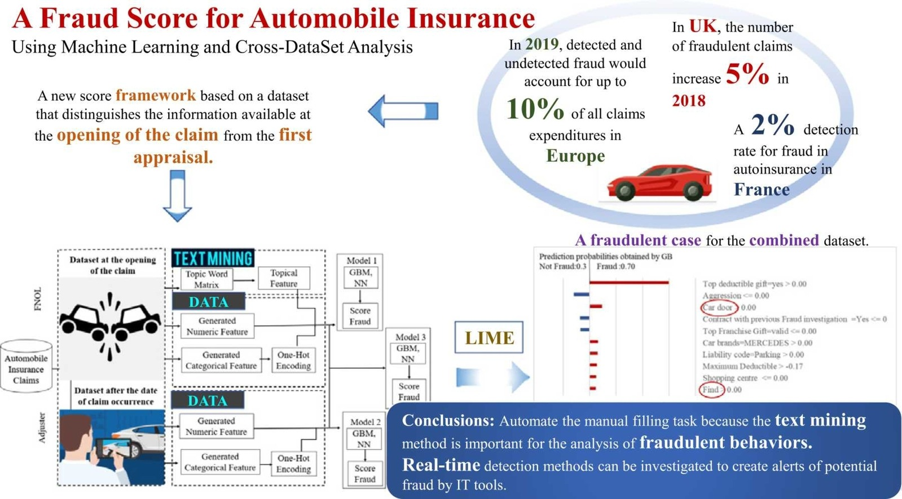
The value of cross-data set analysis for automobile insurance fraud detection | Meryem Yankol-Schalck | Q1 - Elsevier BV | bộ dữ liệu bảo hiểm ô tô của Pháp bao gồm các yêu cầu bồi thường cho các sự cố xảy ra từ năm 2012 đến năm 2016 | Mục tiêu của nghiên cứu này là phát triển điểm số ngày càng thay đổi trong suốt thời gian yêu cầu bồi thường. Ba điểm được đề xuất: điểm đầu tiên được thiết lập khi mở yêu cầu bồi thường; báo cáo thứ hai được tạo ra khi thẩm định (tức là sau báo cáo điều chỉnh đầu tiên); và phần cuối cùng sử dụng tất cả thông tin có sẵn để xác định các khiếu nại có khả năng gian lận. Ba cơ sở dữ liệu đã được xây dựng cho nghiên cứu này. Nghiên cứu này sử dụng các kỹ thuật NLP bằng cách tạo một biến dựa trên văn bản liên quan đến mô tả khiếu nại do cơ quan cung cấp về điểm gian lận. | Kết quả: xác suất xác định khiếu nại gian lận được cải thiện đáng kể bằng cách sử dụng tập dữ liệu kết hợp và GBM vượt trội hơn mô hình NN. DM được kiểm tra và đánh giá bằng cách sử dụng các bộ dữ liệu khác nhau. Kết quả thử nghiệm chứng minh tính hiệu quả của thông tin từ bộ dữ liệu FNOL. Ngoài ra, chúng tôi sử dụng phương pháp LIME để giải thích các dự đoán riêng lẻ. Các giá trị LIME cho biết các đặc điểm có tầm quan trọng lớn nhất với vai trò là yếu tố dự đoán gian lận. | Link
Auto insurance fraud detection using unsupervised spectral ranking for anomaly | Ke Nian a,1 , Haofan Zhang a,1 , Aditya Tayal a,1 , Thomas Coleman b,2 , Yuying Li | Q2 - Journal of Finance and Data Science |  | Đối với nhiều vấn đề khai thác dữ liệu, việc lấy nhãn rất tốn kém và mất thời gian, nếu không muốn nói là không khả thi trên thực tế. Ngoài ra, dữ liệu không được gắn nhãn thường bao gồm các đặc điểm phân loại hoặc thứ tự, so với các đặc điểm số, có thể thể hiện các đặc điểm bổ sung. những thách thức. Chúng tôi đề xuất một phương pháp xếp hạng quang phổ không giám sát mới cho sự bất thường (SRA). Chúng tôi minh họa rằng việc tối ưu hóa phổ trong SRA có thể được xem như là sự giải quyết vấn đề SVM không được giám sát. | vấn đề tối ưu hóa quang phổ có thể được hiểu là gần đúng với máy vectơ hỗ trợ không giám sát và máy vectơ không chính vectơ riêng có thể được sử dụng để lấy trực tiếp vectơ xếp hạng. Dựa trên thông tin này trong một vectơ riêng, một thể hiện dữ liệu có nhiều khả năng là một dị thường nếu cường độ của nó nhỏ hơn, khi cả hai lớp dương và âm đều không thể được cai trị như bất thường dựa trên tỷ lệ phần trăm số lượng cá thể. Hơn nữa, chúng tôi cho phép lựa chọn tài liệu tham khảo trong việc đánh giá xếp hạng bất thường. Nếu tầng lớp thiểu số không có tỷ lệ đếm đủ lớn, người ta có thể chọn đánh giá khả năng bất thường đối với một lớp đa số và xếp hạng được tạo ra phù hợp với quan điểm này. Nếu không thì, sự bất thường được đánh giá bằng hai mẫu chính. Để minh họa cho SRA được đề xuất, chúng tôi xem xét vấn đề phát hiện gian lận bảo hiểm ô tô đầy thách thức dựa trên trên một tập dữ liệu xác nhận quyền sở hữu thực tế. Vì việc lấy nhãn mất nhiều thời gian, tốn kém và dễ xảy ra lỗi trong thực tế nên chúng tôi lập mô hình vấn đề như học tập không giám sát và bỏ qua các nhãn khi tạo xếp hạng bằng SRA, mặc dù các nhãn gian lận có sẵn cho tập dữ liệu cụ thể này. Vì các thuộc tính dữ liệu mang tính phân loại nên chúng tôi đánh giá sự bất thường theo giá trị danh nghĩa sự kết hợp dẫn đến sự nghi ngờ về tuyên bố. Ta chọn khoảng cách Hamming và khoảng cách Hamming hạt nhân dựa trên việc tạo ra xếp hạng quang phổ cho tập dữ liệu này. SRA mang lại 0,74 AUC ấn tượng, đặc biệt xem xét rằng RF được giám sát tạo ra 0,83 AUC, có thể được coi là giới hạn trên. | Link
Strategies for detecting fraudulent claims in the automobile insurance industry
Insurance fraud detection: Evidence from artificial intelligence and machine learning | Faheem Aslam, Ahmed Imran Hunjra ,Zied Ftiti, Wael Louhichi , Tahira Shams |  | Tập dữ liệu gian lận được lấy vào năm 2020 từ bộ phận phân tích quyết định 218 của hãng Mỹ (EXL Service). Tập dữ liệu chứa thông tin bảo hiểm từ 219 công ty Hoa Kỳ. Có tổng cộng 33 biến trong 220.EXL Service Insurance Fraud Detection Dataset: Bài báo sử dụng dữ liệu từ tập dữ liệu gian lận bảo hiểm năm 2020 của EXL Service. Bạn có thể truy cập bằng cách: Liên hệ trực tiếp với EXL Service để yêu cầu quyền truy cập: https://www.exlservice.com/: | Mục tiêu chính của nghiên cứu này nhằm xây dựng mô hình học máy dự đoán để phát hiện hành vi gian lận hoạt động sử dụng các tính năng có ảnh hưởng nhất từ ​​tập dữ liệu đã chọn. Trong văn học hiện có,nhà nghiên cứu đã sử dụng nhiều mô hình khác nhau để phát hiện các tính năng có ảnh hưởng nhất đến việc phát hiện gian lận; Thay vào đó, chúng tôi đã triển khai thuật toán Boruta mới để khám phá những tính năng quan trọng nhất cho sử dụng trong phát hiện gian lận. Hiệu suất của mô hình dự đoán trên các đặc điểm có ảnh hưởng luôn rất cao, điều này làm cho nó trở thành một phương pháp mạnh mẽ và hiệu quả hơn để đạt được giải pháp tối ưu vào vấn đề. | Những phát hiện của nghiên cứu này cho thấy rằng hiệu suất của cả ba mô hình không nhất quán trên tất cả các ma trận đánh giá. SVM đạt điểm chính xác và độ đặc hiệu cao nhất lần lượt là 94% và 99,77%, trong khi thuật toán NB đạt độ chính xác cao nhất đạt 23,07 %. Tuy nhiên, về mặt thu hồi, thước đo F1 và độ nhạy, mô hình LR vượt trội với số điểm lần lượt là 42,25%, 29,26% và 42,25%. Nhìn chung, tất cả các mô hình đạt điểm cao về độ chính xác. So với các nghiên cứu trước đó (Kumar và cộng sự, 2021), chúng tôi đồng ý rằng SVM có tiềm năng dự đoán mạnh hơn. Trong khi một lượng lớn tài liệu gợi ý DT (Hassan và Abraham, 2016; Le và cộng sự, 2021; Muhammad và cộng sự, 2020), KNN (Awoyemi và cộng sự al., 2017) và rừng ngẫu nhiên (Ain và cộng sự, 2020; Baesens và cộng sự, 2015; Carneiro và cộng sự, 2017; Dal Pozzolo và cộng sự, 2014; Whitrow et al., 2009) có hiệu suất mạnh hơn các máy khác mô hình học tập và trí tuệ nhân tạo. | Link | Chọn
A deep-learning-based antifraud system for car-insurance claims | Luca Maiano, Antonio Montuschi, Marta Caserio, Egon Ferri, Federico Kieffer, Chiara Germano, Lorenzo Baiocco, Lorenzo Ricciardi Celsi, Irene Amerini, Aris Anagnostopoulos |  | Không đề cập cụ thể | Hình ảnh do chủ hợp đồng gửi ban đầu được lọc để chỉ chọn những hình ảnh có nội thất bên ngoài của xe. Chiếc xe sau đó được phát hiện trong hình ảnh. Tại thời điểm này, hệ thống sẽ phân loại màu sắc, nhãn hiệu của xe và khoanh vùng các hư hỏng trên xe. Cuối cùng, những thiệt hại được xác định sẽ được ánh xạ trong phần nhúng và so sánh với những thiệt hại đã được phân tích trước đây, lọc các kết quả phù hợp có thể có về màu sắc, nhãn hiệu và hình dáng của chiếc xe. Việc lọc này nhằm mục đích giảm số lượng so sánh được thực hiện và giảm số lượng kết quả khớp không chính xác có thể xảy ra. | Đề xuất một hệ thống tự động để xác định các nỗ lực gian lận trong lĩnh vực bảo hiểm. Hệ thống cho phép, sau khi nhận được hình ảnh về một vụ tai nạn, trích xuất thông tin về phương tiện và xác định các thiệt hại tương tự trong bộ sưu tập hình ảnh. Giải pháp đã được xác thực bằng cách so sánh phương pháp đề xuất với hai giải pháp tiên tiến nhất để ước tính độ tương tự của hình ảnh. Chúng tôi đã chứng minh rằng phương pháp của chúng tôi vượt trội hơn các giải pháp hiện tại và chúng tôi đã xác nhận giải pháp đó | Link

Bố cục bài
Article |  | Đánh giá hiệu suất tính tỉ lệ gian lận trong yêu cầu bồi thường cho bảo hiểm ô tô qua các phương pháp...
Abstract
Introduction
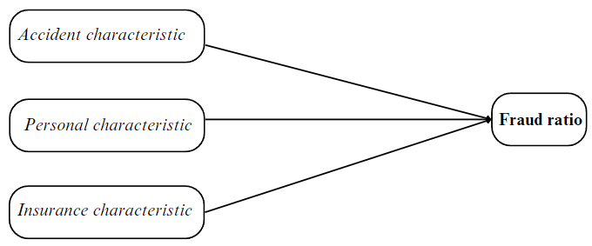
Literature Review | Concepts & Theory | Ref 1
 |  | Ref 2
 |  | Ref 3
 |  | Theoretical framework |  | ➡️➡️➡️
 | Measurement | How to measure Fraud ratio?
 | Findings | KQ từ ref 1
 |  | KQ từ ref 2
 |  | KQ từ ref 3
 | Research gaps | từ ref 1
 |  | ref 2
 |  | ref 3
Empirical method | Measurement | How to data mining | ➡️➡️➡️
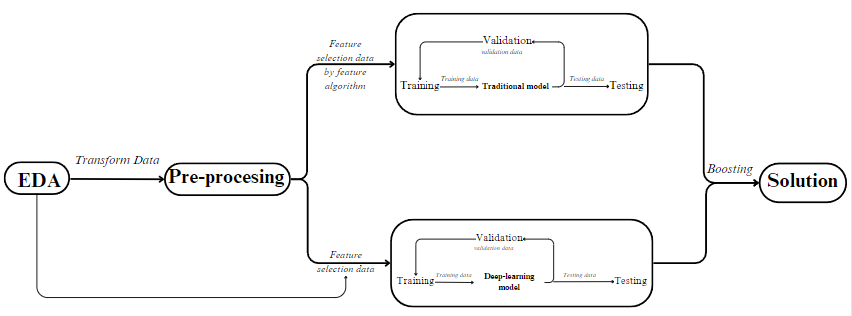
 | Methodolody 1
 | Methodolody 2 | Describe | ➡️➡️➡️ |  | Đề xuất phương pháp mới trên dataset cũ
 | Data | Bảng biến |  |  | phân lớp vị phân
Result | Methodology 1 |  |  |  | Tìm bài có cấu trúc cùng dataset
 | Methodolody 2 |  |  |  | XAI _ cite paper
Dicussion | Which better?
 | Contribution | Compare to the ref above
 |  | In Vietnam
 | Limitation
Conclusion
References

